Tablero
Raciones Diarias (Refrigerios/ Comidas)
Ministerio de Desarrollo Social Corrientes
PLAN Año 2026
1

Total puntos de distribución (cabeceras)*
CAPITAL
INTERIOR
212
133
345
Total de dependientes (retiran de los puntos de distribución)*
CAPITAL
INTERIOR
212
167
379


Capital
ZONA | DETALLE | RACIONES DIA |  |  | TOTAL PUNTOS DE BAJADA*
 |  | COMIDAS | REFRIGERIOS |  | CAPITAL | INTERIOR |  | TOTAL DEPENDIENTES *
 | ACCION SOCIAL * | 13,875 | 11,708 |  | 212 | 133 |  | CAPITAL | INTERIOR
 | MINORIDAD Y FAMILIA * | 1,450 | 1,910 |  | TOTAL | 345 |  | 212 | 167

 | MINISTERIO DE JUSTICIA * | 410 | 345 |  |  |  |  | TOTAL | 379
Interior
 | ACCION SOCIAL * | 4,615 | 7,122
 | MINORIDAD Y FAMILIA * | 2,476 | 4,805
* Los valores se corresponden a centros que reciben ambos servicios o sólo uno de ellos
 | MINISTERIO DE JUSTICIA * | 85 | 145
SUBTOTAL RAC. DIA PLAN 1 2026* |  | 22,911 | 26,035
OTROS (Capital)
 | ASISTENCIA A LADRILLEROS | 2,365 | 2,250
 | MOVIMIENTOS PASTORALES | 0 | 2,400 |  | CANTIDAD DE Centros de Distribución (Cabeceras) DE: |  |  |  | CANTIDAD DE DEPENDIENTES (retiran de los puntos de distribución) por:
 | MOVIMIENTOS SOCIALES | 3,950 | 3,153 |  | ZONA | REFRIGERIOS | COMIDAS
TOTAL RAC. DIA PLAN 1 2026 |  | 29,226 | 33,838 |  | CAPITAL (1) | 185 | 155 |  | ZONA | REFRIGERIOS | COMIDAS
 |  |  |  |  | INTERIOR | 119 | 90 |  | CAPITAL (1) | 185 | 155
Cantidad de centros beneficiarios -por agrupación-
 |  |  |  |  | TOTAL | 304 | 245 |  | INTERIOR | 151 | 104
(1) Al ser Capital entrega full se considera cabecera cada centro que recibe.
 |  |  |  |  |  |  |  |  | TOTAL | 336 | 259
 |  | CAPITAL | INTERIOR
 | ACCION SOCIAL | 153 | 83
 | MINORIDAD Y FAMILIA | 25 | 82
 | MINSTERIO DE JUSTICIA | 8 | 3
 | ASOC. LADRILLEROS (CAPITAL) | 17
 | MOVIMIENTOS PASTORALES | 2
 | MOVIMIENTOS SOCIALES | 7
380
 |  | 212 | 168
 |  | 380
33.838
89,92%
Monitoreo raciones días Plan 1 - REFRIGERIOS
0 %
50 %
25 %
75 %
100 %
=
29.226
77,38%
Monitoreo raciones días Plan 1 - COMIDAS
0 %
50 %
25 %
75 %
100 %
=
 |  | 77.38%
 | valor | 29,226
 | Plan | 29,226 |  |  |  | 89.92%
 | Saldo | 8,545 |  |  | valor | 33,838
 | Licitado | 37771 |  |  | Plan | 33,838
 |  |  |  |  | Saldo | 3,795
 | inicio | 27726 |  |  | Licitado | 37633
 | ancho | 1,500
 | fin | 46,316 |  |  | inicio | 32338
 |  |  |  |  | ancho | 1,500
 |  |  |  |  | fin | 41,428

2º Semestre
1º Semestre
2º Semestre
Verano | 1586382 | 1121610 | 11.78% | Verano | 1580586 | 1200276 | 12.66%
1 | 1133130 | 876030 | 20.99% | 1 | 1128990 | 1013340 | 23.34%
2 | 1133130 | 876030 | 30.19% | 2 | 1128990 | 1013340 | 34.03%
1º Semestre
3 | 1133130 | 876030 | 39.39% | 3 | 1128990 | 1013340 | 44.71%
4 | 1133130 | 876030 | 48.60% | 4 | 1128990 | 1013340 | 55.40%
5 | 1133130 | 876030 | 57.80% | 5 | 1128990 | 1013340 | 66.08%
6 | 1133130 | 876030 | 67.01% | 6 | 1128990 | 1013340 | 76.77%
7 | 1133130 | 876030 | 76.21% | 7 | 1128990 | 1013340 | 87.45%
total | 9518292 | 7253820 |  | total | 9483516 | 8293656

20,99%
23,34%
 |  |  |  |  | 18,967,032

Cumplimiento raciones entregadas
Plan 1 2026 - COMIDAS
Cumplimiento raciones entregadas
Plan 1 2026 - REFRIGERIOS
Grados | 0.65933795144 | 21%
 | x | y
inicial | 0 | 0 |  |  | Grados | 0.73330184327 | 23%
final | -0.79039797146 | 0.61259370443 |  |  |  | x | y
 |  |  |  |  | inicial | 0 | 0
 |  |  |  |  | final | -0.74296844533 | 0.66932644446

Mapa
Distribución geográfica servicios Comidas y Refrigerios -en raciones días- y cantidad de centros dependientes PLAN 1 - 2026

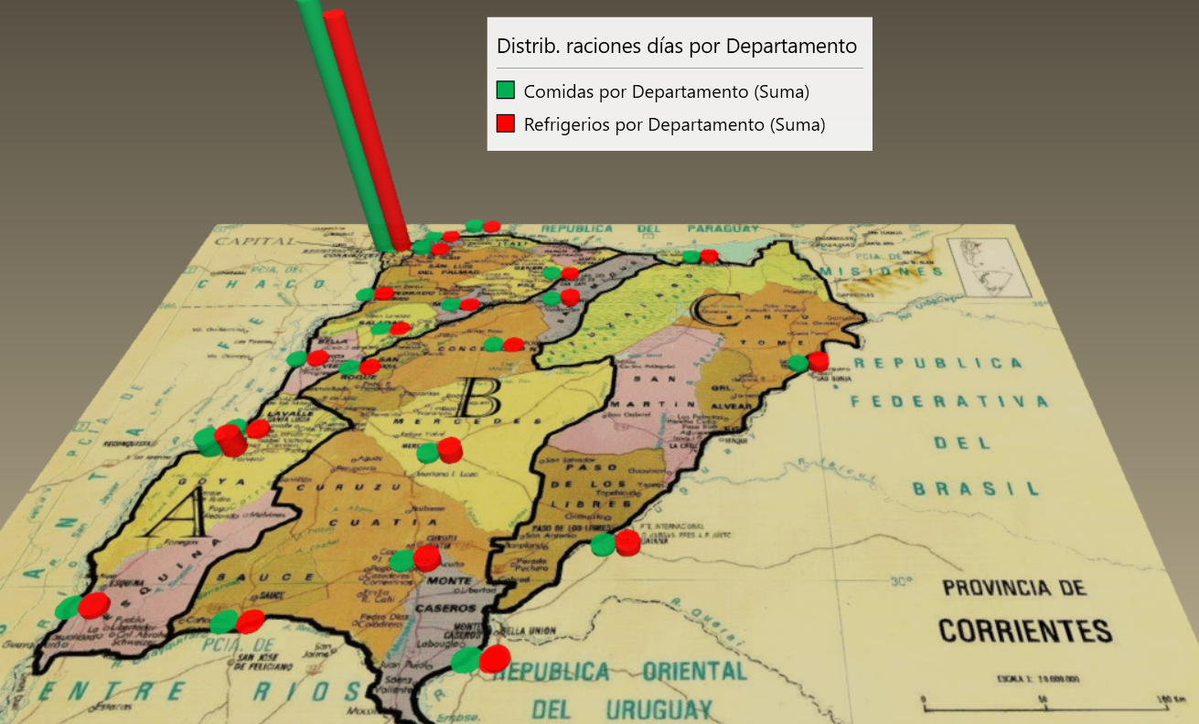
60,39%
DEPARTAMENTO | ZONA | Rac. Día Refrigerios (en %) | Rac. Día Comidas (en %) | Cantidad de Dependientes (en %)*
Capital | CAPITAL | 70.28 | 79.46 | 60.39%
Dto. de Alvear | C | 0.00 | 0.00 | 0.24%
Dto. de Bella Vista | B | 0.98 | 0.69 | 1.47%
Dto. de Berón de Astrada | C | 0.00 | 0.11 | 0.49%
Dto. de Concepción | B | 0.49 | 0.75 | 1.47%
Dto. de Curuzú Cuatiá | B | 2.20 | 0.60 | 1.71%
13%
Dto. de Empedrado | A | 0.96 | 0.49 | 1.47%
Dto. de Esquina | A | 1.54 | 0.11 | 2.20%
15%
Dto. de Goya | A | 5.90 | 4.92 | 3.55%
Dto. de General Paz | B | 0.50 | 0.71 | 1.22%
Dto. de Itatí | C | 0.73 | 1.52 | 0.98%
Dto. de Ituzaingó | C | 1.42 | 0.99 | 2.20%
11%
Dto. de Lavalle | A | 1.17 | 1.61 | 2.93%
Dto. de Mburucuyá | A | 0.45 | 0.52 | 0.73%
Dto. de Mercedes | B | 3.38 | 1.42 | 2.69%
Dto. de Monte Caseros | B | 0.94 | 0.11 | 0.73%
Dto. de Paso de los Libres | C | 2.38 | 1.20 | 3.18%
Dto. de Saladas | A | 0.17 | 0.11 | 0.37%
Dto. de San Cosme | C | 0.56 | 0.22 | 0.73%
Dto. de San Luis del Palmar | C | 0.56 | 1.78 | 1.47%
Dto. de San Martín | C | 0.14 | 0.19 | 0.73%
Dto. de San Miguel | B | 1.92 | 0.84 | 2.93%
Dto. de San Roque | B | 0.58 | 0.32 | 1.96%
Dto. de Santo Tomé | C | 2.38 | 1.22 | 3.67%
Dto. de Sauce | B | 0.35 | 0.09 | 0.49%
 |  | 100.00 | 100.00 | 100%
* Los valores se corresponden a centros que reciben ambos servicios o sólo uno de ellos

 | capital | 60%
 | a | 11%
 | b | 15%
 | c | 13%

PRESUPUESTO
RAC. DÍA
COMIDA | REFRIGERIOS | COBERTURA
29,226 | 33,838 |  | CANT. DÍAS
 |  | PLAN VERANO | 42
 |  | PALN 1 | 30
PRECIO UNITARIO POR RAC. |  | PLAN 2 | 30
MONTOS APROXIMADOS
PUEDE VARIAR PLAN A PLAN
$ 1,600.00 |  | PLAN 3 | 30
 |  | PLAN 4 | 30
PRESUPUESTO DIARIO |  | PLAN 5 | 30
$ 46,761,600.00 | $ 54,140,800.00 | PLAN 6 | 30
TOTAL DIARIO |  | PLAN 7 | 30
$ 100,902,400.00 |  | TOTAL
 |  | DÍAS | 252
TOTAL 30 DIAS
$ 3,027,072,000.00

TOTAL 252 DÍAS (ANUAL)
$ 25,427,404,800.00

